送货单
上 海 汭 珩 发 货 清 单
（ruihengPackaging Delivery List）
 |  | 发货日期：
 |  |  | 浙江省嘉兴市海宁市由拳路501号10号楼4楼海宁市佰润贸易有限公司。任维琴：13456233622
ORDER NR | Item Code | ARTICLE | Order Qty | Back-up Qty | Total Qty | Carton #/Total | Net Weight (kg) | 备注
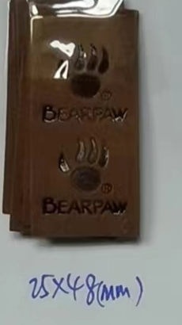
订单号 | 产品型号 | 款号 | 订单数 | 备品数 | 总实发数 | 总箱数\箱号 | 净重（公斤)
P26030012 |  | S26030005 | 365400 |  | 12000 | 1 |  | 中通：74100554580849一袋.2026.3.6
 |  |  |  |  | 20000 | 1 |  | 中通：74100554581369一箱2026.3.17
 |  |  |  |  | 48000 | 2 |  | 中通：74100554581372两箱2026.3.19
 |  |  |  |  | 48000 | 2 |  | 中通：74100554581381两箱2026.3.21
 |  |  |  |  | 48000 | 2 |  | 中通：74100554581387两箱2026.3.23
 |  |  |  |  | 84000 | 4 |  | 中通：741005545819114箱2026.3.24
 |  |  |  |  | 30000 | 1 |  | 中通：74100554581392箱2026.3.25
 |  |  |  |  | 75400 | 2 |  | 货拉拉
 |  |  |  | 备3000 | 365400

